Evident Tester
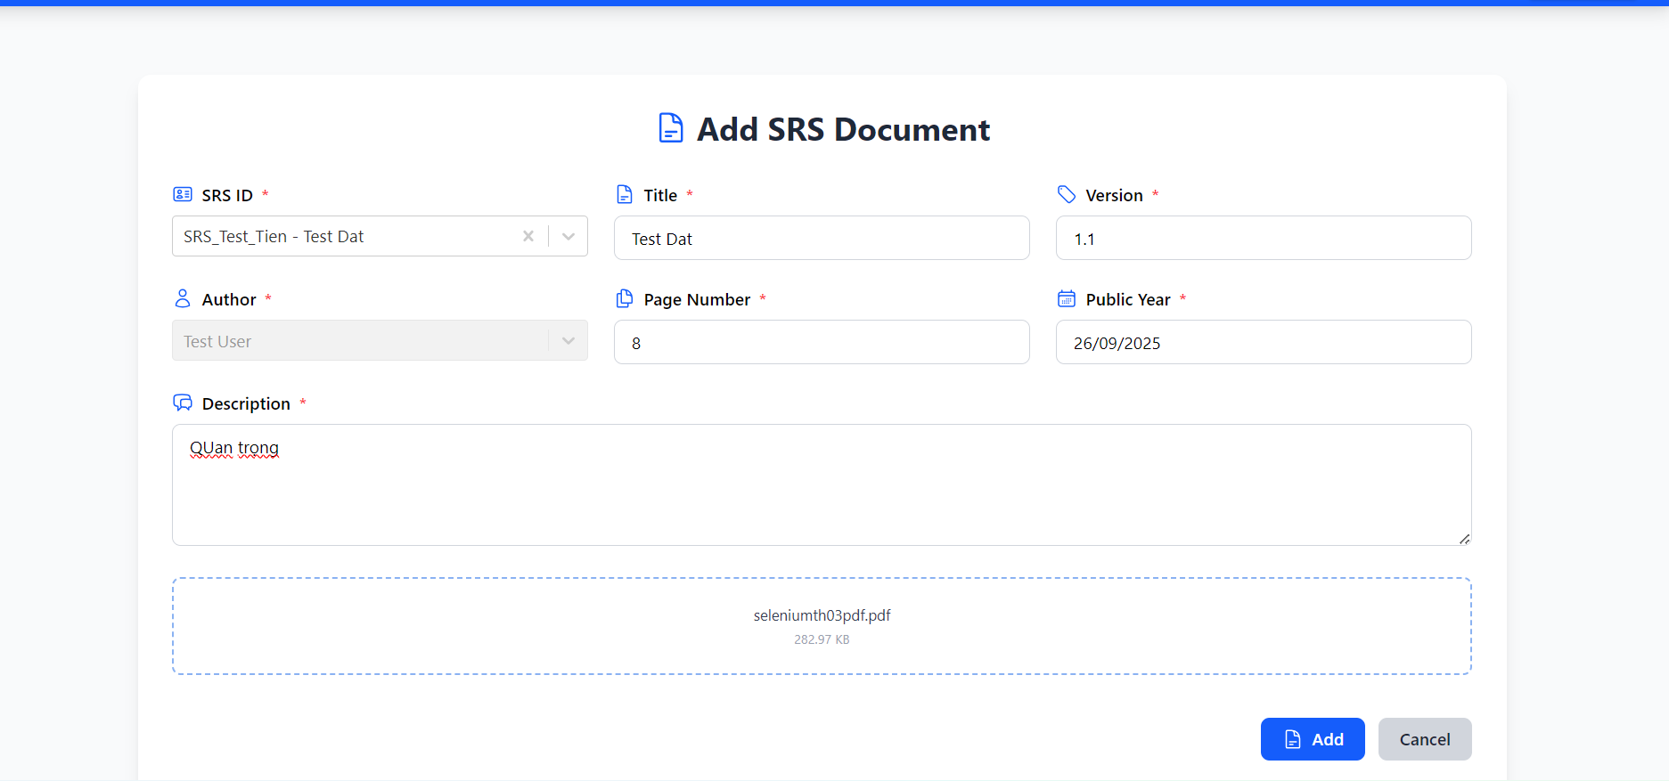
ID | Mô tả | Hình ảnh
DF_1 | Không hiện thông báo Add thành công

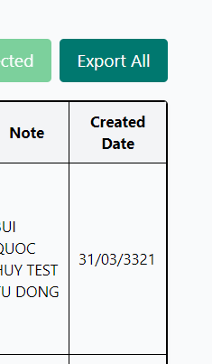

DF_2 | Create date lớn hơn ngày tương lai trong Update testcase

DF_3 | Create date lớn hơn ngày tương lai trong Add more testcase

DF_4 | ID testcase trùng nhau khi trung 1 test plan

DF_5 | Không xuất hiện testcase Test Result là FAIL trong danh sách defect

DF_6 | Start date và end date được nhập ngày lớn hơn tương lại trong Test Plan Created

DF_7 | Start date và end date được nhập ngày lớn hơn tương lại trong Update Test Plan

DF_8 | Import dữ liệu sai cột

DF_9 | Lỗi không nhập TestData create

DF_10 | Không nhập testdate trong update

